상품제안서
방석 키높이방석 사무실방석 의자방석 의자쿠션 기능성방석 좌식쇼파 방석쿠션 쇼파방석 차량방석 | 상품코드: F28023

 |  |  |  |  |  |  | 02-412-0044 | www.easy1.co.kr
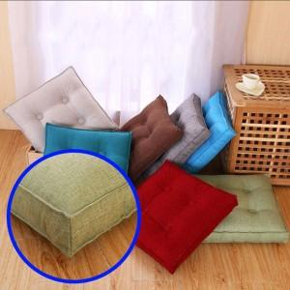

【상세/제작정보】

【인쇄/포장옵션】 | / 포장불가능

【공급단가】 | 수량 | 100~ | 300~ | 500~ | 1,000~ | 3,000~
*VAT별도 | 단가 | 8,750원 | 8,610원 | 8,400원 | 8,190원 | 8,050원

【상품 URL】 | http://www.easy1.co.kr/src/goods_detail.php?gdno=28023

